2016
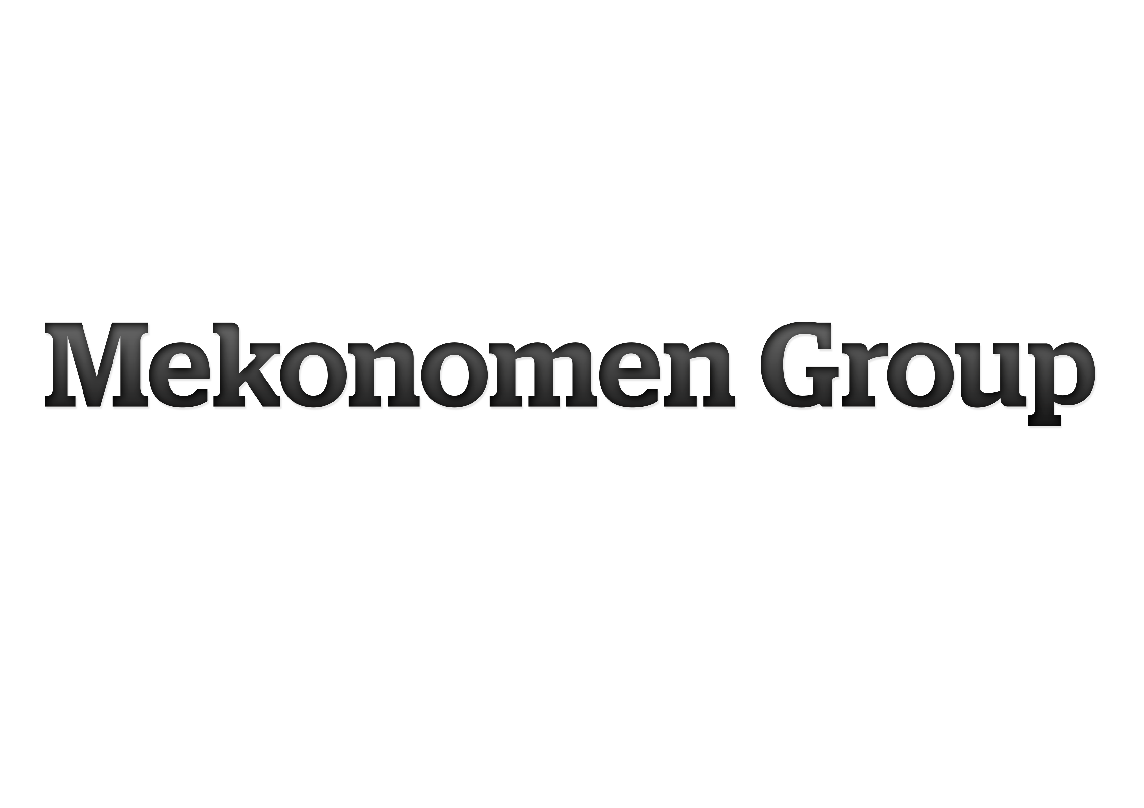

ALTERNATIVA NYCKELTAL
Mekonomen tillämpar från och med delårsrapporten januari - juni 2016 de nya riktlinjerna för alternativa nyckeltal utfärdade av ESMA*. Ett alternativt nyckeltal är
ett finansiellt mått över historisk eller framtida resultatutveckling, finansiell ställning eller kassaflöde som inte är definierat eller specificerat i IFRS. Mekonomen
anser att dessa mått ger värdefull kompletterande information till bolagets ledning, investerare och andra intressenter för att värdera företagets prestation. De
alternativa nyckeltalen är inte alltid jämförbara med mått som används av andra företag eftersom inte alla företag beräknar dessa mått på samma sätt. Dessa ska
därmed ses som ett komplement till mått som definieras enligt IFRS. För definitioner av nyckeltal, se Mekonomen Groups Årsredovisning 2016 sidan 89. För
relevanta avstämningar av de alternativa nyckeltal som inte direkt går att utläsas eller härledas ur de finansiella rapporterna, se nedan. Samtliga presenterade
resultatmått i nedan nyckeltalsavstämningar avser kvarvarande verksamhet, förutom resultat per aktie som beräknas på total verksamhet.
*The European Securities and Markets Authority.

AVSTÄMNING AV ALTERNATIVA NYCKELTAL

AVKASTNING PÅ EGET KAPITAL |  | 2016 |  |  |  | 2015 |  |  |  |  | 2014 |  |  |  |  | 2013 |  |  |  |  | 2012
MSEK | Helår | Kv 4 | Kv 3 | Kv 2 | Kv 1 | Helår | Kv 4 | Kv 3 | Kv 2 | Kv 1 | Helår | Kv 4 | Kv 3 | Kv 2 | Kv 1 | Helår | Kv 4 | Kv 3 | Kv 2 | Kv 1 | Helår | Kv 4 | Kv 3 | Kv 2 | Kv 1
Periodens resultat (rullande 12 månader) | 342 | 342 | 352 | 382 | 408 | 430 | 430 | 456 | 480 | 480 | 466 | 466 | 420 | 390 | 380 | 360 | 360 | - | - | - | 410 | 410 | - | - | -
- Minus Minoritetens andel av periodens resultat (rullande 12 månader) | -7 | -7 | -6 | -7 | -7 | -8 | -8 | -7 | -7 | -6 | -7 | -7 | -7 | -8 | -8 | -8 | -8 | - | - | - | -9 | -9 | - | - | -
Periodens resultat exklusive minoritetens andel (rullande 12 månader) | 335 | 335 | 346 | 375 | 401 | 423 | 423 | 449 | 473 | 473 | 459 | 459 | 413 | 383 | 371 | 352 | 352 | - | - | - | 401 | 401 | - | - | -
- Dividerat med EGET KAPITAL HÄNFÖRLIGT TILL MODERBOLAGETS
AKTIEÄGARE, genomsnitt senaste fem kvartalen 1) | 2,218 | 2,218 | 2,175 | 2,132 | 2,144 | 2,108 | 2,108 | 2,146 | 2,164 | 2,219 | 2,226 | 2,226 | 2,254 | 2,221 | 2,243 | 2,240 | 2,240 | - | - | - | 1,946 | 1,946 | - | - | -
AVKASTNING PÅ EGET KAPITAL, % | 15.1 | 15.1 | 15.9 | 17.6 | 18.7 | 20.0 | 20.0 | 20.9 | 21.9 | 21.3 | 20.6 | 20.6 | 18.3 | 17.2 | 16.6 | 15.7 | 15.7 | - | - | - | 20.6 | 20.6 | - | - | -

1) EGET KAPITAL HÄNFÖRLIGT TILL |  | 2016 |  |  |  | 2015 |  |  |  |  | 2014 |  |  |  |  | 2013 |  |  |  |  | 2012 |  |  |  |  | 2011
MODERBOLAGETS AKTIEÄGARE, MSEK | Helår | Kv 4 | Kv 3 | Kv 2 | Kv 1 | Helår | Kv 4 | Kv 3 | Kv 2 | Kv 1 | Helår | Kv 4 | Kv 3 | Kv 2 | Kv 1 | Helår | Kv 4 | Kv 3 | Kv 2 | Kv 1 | Helår | Kv 4 | Kv 3 | Kv 2 | Kv 1 | Kv 4
Eget kapital | 2,324 | 2,324 | 2,276 | 2,139 | 2,257 | 2,155 | 2,155 | 2,111 | 2,053 | 2,204 | 2,080 | 2,080 | 2,344 | 2,192 | 2,331 | 2,240 | 2,240 | 2,217 | 2,178 | 2,309 | 2,316 | 2,316 | 2,175 | 2,112 | 1,640 | 1,556
- Minus Minoritetens andel av eget kapital | -14 | -14 | -13 | -10 | -13 | -12 | -12 | -13 | -10 | -14 | -14 | -14 | -10 | -7 | -14 | -12 | -12 | -13 | -9 | -13 | -13 | -13 | -11 | -10 | -19 | -17
EGET KAPITAL HÄNFÖRLIGT
TILL MODERBOLAGETS AKTIEÄGARE | 2,311 | 2,311 | 2,263 | 2,129 | 2,244 | 2,143 | 2,143 | 2,098 | 2,043 | 2,190 | 2,066 | 2,066 | 2,334 | 2,185 | 2,318 | 2,228 | 2,228 | 2,204 | 2,168 | 2,297 | 2,303 | 2,303 | 2,164 | 2,102 | 1,621 | 1,539
EGET KAPITAL HÄNFÖRLIGT TILL
MODERBOLAGETS AKTIEÄGARE,
genomsnitt senaste fem kvartalen | 2,218 | 2,218 | 2,175 | 2,132 | 2,144 | 2,108 | 2,108 | 2,146 | 2,164 | 2,219 | 2,226 | 2,226 | 2,254 | 2,221 | 2,243 | 2,240 | 2,240 | 2,227 | 2,207 | 2,097 | 1,946 | 1,946 | - | - | - | -

AVKASTNING PÅ TOTALT KAPITAL |  | 2016 |  |  |  | 2015 |  |  |  |  | 2014 |  |  |  |  | 2013 |  |  |  |  | 2012
MSEK | Helår | Kv 4 | Kv 3 | Kv 2 | Kv 1 | Helår | Kv 4 | Kv 3 | Kv 2 | Kv 1 | Helår | Kv 4 | Kv 3 | Kv 2 | Kv 1 | Helår | Kv 4 | Kv 3 | Kv 2 | Kv 1 | Helår | Kv 4 | Kv 3 | Kv 2 | Kv 1
Resultat efter finansiella poster (rullande 12 månader) | 446 | 446 | 483 | 524 | 560 | 594 | 594 | 627 | 648 | 641 | 620 | 620 | - | - | - | 489 | 489 | - | - | - | 511 | 511 | - | - | -
- Plus Räntekostnader (rullande 12 månader) | 28 | 28 | 29 | 31 | 32 | 33 | 33 | 35 | 37 | 39 | 41 | 41 | - | - | - | 50 | 50 | - | - | - | 48 | 48 | - | - | -
Resultat efter finansnetto plus räntekostnader (rullande 12 månader) | 475 | 475 | 513 | 555 | 592 | 627 | 627 | 662 | 685 | 680 | 660 | 660 | - | - | - | 538 | 538 | - | - | - | 559 | 559 | - | - | -
- Dividerat med BALANSOMSLUTNING, genomsnitt senaste fem kvartalen 2) | 5,430 | 5,430 | 5,424 | 5,410 | 5,439 | 5,438 | 5,438 | 5,492 | 5,523 | 5,571 | 5,535 | 5,535 | - | - | - | 5,558 | 5,558 | - | - | - | 4,664 | 4,664 | - | - | -
AVKASTNING PÅ TOTALT KAPITAL, % | 8.7 | 8.7 | 9.4 | 10.3 | 10.9 | 11.5 | 11.5 | 12.1 | 12.4 | 12.2 | 11.9 | 11.9 | - | - | - | 9.7 | 9.7 | - | - | - | 12.0 | 12.0 | - | - | -

2) BALANSOMSLUTNING |  | 2016 |  |  |  | 2015 |  |  |  |  | 2014 |  |  |  |  | 2013 |  |  |  |  | 2012 |  |  |  |  | 2011
MSEK | Helår | Kv 4 | Kv 3 | Kv 2 | Kv 1 | Helår | Kv 4 | Kv 3 | Kv 2 | Kv 1 | Helår | Kv 4 | Kv 3 | Kv 2 | Kv 1 | Helår | Kv 4 | Kv 3 | Kv 2 | Kv 1 | Helår | Kv 4 | Kv 3 | Kv 2 | Kv 1 | Kv 4
Balansomslutning | 5,452 | 5,452 | 5,466 | 5,481 | 5,387 | 5,361 | 5,361 | 5,426 | 5,392 | 5,627 | 5,384 | 5,384 | 5,631 | 5,580 | 5,634 | 5,444 | 5,444 | 5,436 | 5,535 | 5,667 | 5,708 | 5,708 | 5,683 | 5,676 | 3,200 | 3,054
BALANSOMSLUTNING,
genomsnitt senaste fem kvartalen | 5,430 | 5,430 | 5,424 | 5,410 | 5,439 | 5,438 | 5,438 | 5,492 | 5,523 | 5,571 | 5,535 | 5,535 | 5,545 | 5,526 | 5,543 | 5,558 | 5,558 | 5,606 | 5,654 | 5,187 | 4,664 | 4,664 | - | - | - | -

AVKASTNING PÅ SYSSELSATT KAPITAL |  | 2016 |  |  |  | 2015 |  |  |  |  | 2014 |  |  |  |  | 2013 |  |  |  |  | 2012
MSEK | Helår | Kv 4 | Kv 3 | Kv 2 | Kv 1 | Helår | Kv 4 | Kv 3 | Kv 2 | Kv 1 | Helår | Kv 4 | Kv 3 | Kv 2 | Kv 1 | Helår | Kv 4 | Kv 3 | Kv 2 | Kv 1 | Helår | Kv 4 | Kv 3 | Kv 2 | Kv 1
Resultat efter finansiella poster (rullande 12 månader) | 446 | 446 | 483 | 524 | 560 | 594 | 594 | 627 | 648 | 641 | 620 | 620 | - | - | - | 489 | 489 | - | - | - | 511 | 511 | - | - | -
- Plus Räntekostnader (rullande 12 månader) | 28 | 28 | 29 | 31 | 32 | 33 | 33 | 35 | 37 | 39 | 41 | 41 | - | - | - | 50 | 50 | - | - | - | 48 | 48 | - | - | -
Resultat efter finansnetto plus räntekostnader (rullande 12 månader) | 475 | 475 | 513 | 555 | 592 | 627 | 627 | 662 | 685 | 680 | 660 | 660 | - | - | - | 538 | 538 | - | - | - | 559 | 559 | - | - | -
- Dividerat med SYSSELSATT KAPITAL, genomsnitt senaste fem kvartalen 3) | 4,107 | 4,107 | 4,122 | 4,136 | 4,165 | 4,134 | 4,134 | 4,180 | 4,216 | 4,256 | 4,232 | 4,232 | - | - | - | 4,284 | 4,284 | - | - | - | 3,538 | 3,538 | - | - | -
AVKASTNING PÅ SYSSELSATT KAPITAL, % | 11.6 | 11.6 | 12.4 | 13.4 | 14.2 | 15.2 | 15.2 | 15.8 | 16.2 | 16.0 | 15.6 | 15.6 | - | - | - | 12.6 | 12.6 | - | - | - | 15.8 | 15.8 | - | - | -

3) SYSSELSATT KAPITAL |  | 2016 |  |  |  | 2015 |  |  |  |  | 2014 |  |  |  |  | 2013 |  |  |  |  | 2012 |  |  |  |  | 2011
MSEK | Helår | Kv 4 | Kv 3 | Kv 2 | Kv 1 | Helår | Kv 4 | Kv 3 | Kv 2 | Kv 1 | Helår | Kv 4 | Kv 3 | Kv 2 | Kv 1 | Helår | Kv 4 | Kv 3 | Kv 2 | Kv 1 | Helår | Kv 4 | Kv 3 | Kv 2 | Kv 1 | Kv 4
Balansomslutning | 5,452 | 5,452 | 5,466 | 5,481 | 5,387 | 5,361 | 5,361 | 5,426 | 5,392 | 5,627 | 5,384 | 5,384 | 5,631 | 5,580 | 5,634 | 5,444 | 5,444 | 5,436 | 5,535 | 5,667 | 5,708 | 5,708 | 5,683 | 5,676 | 3,200 | 3,054
- Minus Uppskjutna skatteskulder | -163 | -163 | -142 | -148 | -158 | -169 | -169 | -149 | -156 | -160 | -168 | -168 | -189 | -201 | -208 | -211 | -211 | -221 | -226 | -230 | -230 | -230 | -258 | -259 | -57 | -53
- Minus Långfristiga skulder, icke räntebärande | -24 | -24 | -25 | -25 | -9 | -8 | -8 | -4 | -3 | -3 | -3 | -3 | -1 | -1 | -1 | -1 | -1 | -3 | -3 | -6 | -10 | -10 | -17 | -16 | -9 | -9
- Minus Kortfristiga skulder, icke räntebärande | -1,199 | -1,199 | -1,205 | -1,154 | -1,087 | -1,099 | -1,099 | -1,131 | -1,068 | -1,167 | -1,234 | -1,234 | -1,129 | -1,055 | -1,056 | -1,056 | -1,056 | -1,018 | -1,065 | -1,052 | -1,037 | -1,037 | -1,068 | -1,050 | -769 | -790
SYSSELSATT KAPITAL | 4,066 | 4,066 | 4,094 | 4,155 | 4,133 | 4,086 | 4,086 | 4,143 | 4,165 | 4,297 | 3,980 | 3,980 | 4,312 | 4,323 | 4,369 | 4,176 | 4,176 | 4,193 | 4,240 | 4,379 | 4,432 | 4,432 | 4,339 | 4,351 | 2,365 | 2,203
SYSSELSATT KAPITAL,
genomsnitt senaste fem kvartalen | 4,107 | 4,107 | 4,122 | 4,136 | 4,165 | 4,134 | 4,134 | 4,180 | 4,216 | 4,256 | 4,232 | 4,232 | 4,275 | 4,261 | 4,272 | 4,284 | 4,284 | 4,317 | 4,348 | 3,973 | 3,538 | 3,538 | - | - | - | -

BRUTTOMARGINAL |  | 2016 |  |  |  | 2015 |  |  |  |  | 2014 |  |  |  |  | 2013 |  |  |  |  | 2012
MSEK | Helår | Kv 4 | Kv 3 | Kv 2 | Kv 1 | Helår | Kv 4 | Kv 3 | Kv 2 | Kv 1 | Helår | Kv 4 | Kv 3 | Kv 2 | Kv 1 | Helår | Kv 4 | Kv 3 | Kv 2 | Kv 1 | Helår | Kv 4 | Kv 3 | Kv 2 | Kv 1
Nettoomsättning | 5,786 | 1,466 | 1,392 | 1,537 | 1,391 | 5,624 | 1,415 | 1,374 | 1,489 | 1,346 | 5,262 | - | - | - | - | 5,129 | - | - | - | - | 4,591 | - | - | - | -
- Minus Handelsvaror | -2,686 | -703 | -633 | -713 | -637 | -2,529 | -648 | -607 | -675 | -599 | -2,337 | - | - | - | - | -2,275 | - | - | - | - | -2,015 | - | - | - | -
Summa | 3,100 | 763 | 758 | 824 | 755 | 3,095 | 767 | 767 | 814 | 747 | 2,925 | - | - | - | - | 2,854 | - | - | - | - | 2,576 | - | - | - | -
- Dividerat med Nettoomsättning | 5,786 | 1,466 | 1,392 | 1,537 | 1,391 | 5,624 | 1,415 | 1,374 | 1,489 | 1,346 | 5,262 | - | - | - | - | 5,129 | - | - | - | - | 4,591 | - | - | - | -
BRUTTOMARGINAL, % | 53.6 | 52.0 | 54.5 | 53.6 | 54.2 | 55.0 | 54.2 | 55.8 | 54.7 | 55.5 | 55.6 | - | - | - | - | 55.6 | - | - | - | - | 56.1 | - | - | - | -

RESULTAT PER AKTIE 5) |  | 2016 |  |  |  | 2015 |  |  |  |  | 2014 |  |  |  |  | 2013 |  |  |  |  | 2012
MSEK | Helår | Kv 4 | Kv 3 | Kv 2 | Kv 1 | Helår | Kv 4 | Kv 3 | Kv 2 | Kv 1 | Helår | Kv 4 | Kv 3 | Kv 2 | Kv 1 | Helår | Kv 4 | Kv 3 | Kv 2 | Kv 1 | Helår | Kv 4 | Kv 3 | Kv 2 | Kv 1
Periodens resultat | 342 | 66 | 82 | 112 | 83 | 430 | 77 | 111 | 137 | 105 | 127 | -169 | 118 | 110 | 68 | 315 | - | - | - | - | 382 | - | - | - | -
- Minus Minoritetsdelägares andel | -7 | 0 | -3 | -3 | -1 | -8 | 1 | -3 | -3 | -2 | -7 | 1 | -3 | -3 | -2 | -8 | - | - | - | - | -7 | - | - | - | -
Periodens resultat hänförligt till
moderbolagets aktieägare | 335 | 66 | 79 | 108 | 82 | 423 | 78 | 108 | 134 | 103 | 120 | -168 | 115 | 107 | 66 | 307 | - | - | - | - | 375 | - | - | - | -
- Dividerat med Genomsnittligt antal aktier 4) | 35,901,487 | 35,901,487 | 35,901,487 | 35,901,487 | 35,901,487 | 35,901,487 | 35,901,487 | 35,901,487 | 35,901,487 | 35,901,487 | 35,901,487 | 35,901,487 | 35,901,487 | 35,901,487 | 35,901,487 | 35,901,487 | - | - | - | - | 34,695,410 | - | - | - | -
...

